法术大招基础逻辑
 | 玩家手动释放：
 | 法术系大招

 |  | 开启阶段 | ———————— |  | 施法阶段 | ———————— |  | 释放阶段 | ———————— |  | 结束阶段
 |  | 玩家点击大招图标 |  |  | 玩家操作（画阵） |  |  | 全体怪物行动暂停 |  |  | 怪物恢复行动

 |  | 1.能量积攒
 |  |  | 法术大招需要100点能量，当能量攒满时，大招UI显示在怪物血条前
 |  |  | 怪物只有在释放技能时才可以积攒能量
 |  |  | 被玩家替换下场的怪物且怪物未死亡，记录能量积攒量，重新被替换上场时，显示怪物已积攒能量。

手指抬起时如果还在相应范围内xxx这句话没写吧 |  | 2.法术大招开启阶段
 |  |  | 该怪物能量积攒至100点，且玩家手动点击大招UI若手指抬起时还在该响应范围内则进入大招开启阶段，并扣除100点能量
点击后闪烁，是否立即扣除能量---闪烁完扣除 | 这句话放在40行左右，或者时间轴放在这下面
 |  | 3.施法阶段
 |  |  | 屏幕上加黑色半透遮罩，屏幕中心弹出玩家需要操作完成的大招图案，标示玩家需要画出的法阵样子和滑动路线，屏蔽可操作按钮（除了加速按钮，同时在右上方添加关闭按钮），玩家需要在倒计时内完成操作
 |  |  | 具体规则：
 |  |  |  | 1.玩家需要画的图案为固定的几张图案中roll出（具体图案颜色 见大招通用美术需求），同时图片上伴有玩家需要操作的方向箭头依次闪烁，玩家手画图案需要用区别于要求图案的颜色标示给玩家（具体颜色 见大招通用美术需求），如：
 |  |  |  | 2.图案存在很多点，需要对比玩家所画图案经过的点与正确点的序列是否一致，若一致则判定成功；若不一致则重置玩家所画的图，玩家需重新操作；点不会显示给玩家，只用于图案验证,由于方向不固定则会有2套点的序列
 |  |  |  | 3.在该阶段释放大招的怪物退出行动序列，持续施法动作并伴有施法特效，但不影响其他怪物释放技能
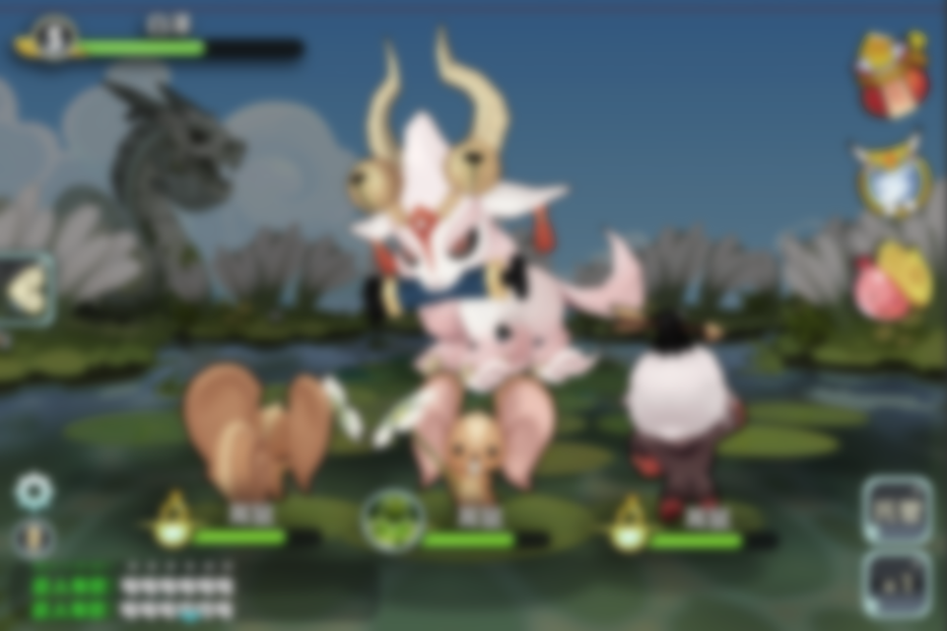
10
 |  |  |  | 4.玩家画阵失败可以一直重复画阵直到成功，但是该怪物也会一直处于施法状态
 |  |  |  | 5.玩家点击关闭按钮则该怪物等待所有怪物当前已释放技能结束后重新回到行动队列，且返还能量 |  |  |  |  |  |  |  |  |  |  |  | 示意图：
 |  |  |  | 6.玩家画阵成功则等待等待所有怪物当前已释放技能结束后跳转至释放阶段
 |  |  |  | 7.处在施法阶段的大招可打断（方式待定(施法怪物死亡肯定算一种)）
 |  |  |  | 8.倒计时显示在屏幕右上位置，未在规定时间完成大招则在倒计时结束后直接退出施法阶段进入结束阶段，倒计时图标UI及文字需求见 大招通用美术需求分页
 |  |  | 图案验证提示
 |  |  |  | 当玩家画的图案错误时（玩家手指离开屏幕时判断），玩家所画线路全部变为红色，并消失
 |  |  |  | 当玩家画的图案正确时（玩家手指离开屏幕时判断），玩家所画线路全部变为绿色，图案关闭，遮罩取消隐藏关闭按钮，屏蔽所有按钮操作进入释放阶段

 |  | 4.释放阶段
 |  |  | 全体怪物行动暂停，怪物施法特效爆点（有点像拳皇的大招），播放大招动画（包括怪物特写与大招动作，幕布变化）
 |  |  | 动画播放完毕后，使用慢速播放全场动作与特效（升格 具体逻辑见对局文档 对局表现）
 |  |  | 具体规则：
 |  |  |  | 1.特效爆点用于引导玩家关注大招释放成功，同时播放帅气的大招动画吸引玩家眼球，最后爆发伤害显示大招打击感
 |  |  |  | 2.结束后跳至结束阶段
 |  |  |  | 3.此时慢动作修正值=0.5，持续2s；若玩家开启了加速则实际速度=普通速度v*加速修正值*慢动作修正值

 |  | 5.结束阶段
 |  |  | 全体怪物重新进入行动序列

怪物行动状态变化情况参见对局设计文档 |  | 时间轴 | 怪物行动状态变化情况参见对局设计文档 对局表现逻辑分页 223-321行 |  |  |  |  |  |  | 施法阶段
 |  |  | 1.在其他怪物行动时，玩家点击释放大招：
 |  |  |  |  | A怪行动 |  | B怪行动 |  | A怪行动 |  | B怪行动 |  | A怪行动 |  | B怪行动

 |  |  |  |  |  |  |  | 玩家点击A怪释放大招
 |  |  |  |  |  |  |  |  |  |  |  | 等待B怪行动结束
 |  |  |  |  |  |  |  | 玩家操作，A怪此时行动完全被施法动作与特效替代

 |  |  |  |  |  |  |  |  |  |  |  |  | 全体怪物行动暂停，播放A大招动画和命中特效，后继续行动序列
 |  |  | 2.在本怪物行动时，玩家点击释放大招
 |  |  |  | 若此时发大招的妖怪正在行动中，则图标不断闪动，等待行动结束后进入施法阶段

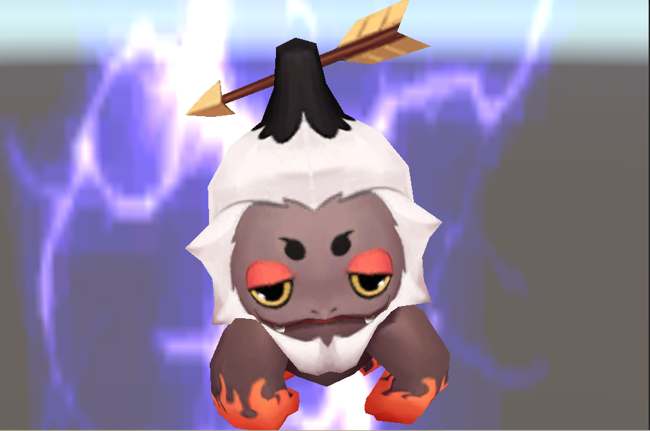
 |  | 大招动画具体逻辑
 |  |  | 1.施法特效结束紧跟爆点特效而后消失（1s）
 |  |  | 2.大招动画：（同时改变）(3-5s左右)
 |  |  | a.添加幕布
 |  |  | b.隐藏场景与全部UI
 |  |  | c.镜头变化：由战斗镜头->特写镜头（每个玩家小怪站位都有1个特写镜头，瞬间转换无变化过程），具体特写镜头示例：
 |  |  | d.怪物播放大招动作和大招特效
 |  |  | 3.命中特效：
 |  |  | a.清除幕布，显示场景与UI，镜头回到战斗镜头（瞬间转换无变化过程）
 |  |  | b.被攻击小怪慢速播放被击特效，跳伤害数字（1-2s）

 |  | 制作流程 | 定义了资源与怪物的关系
 |  |  | 1.每只怪物的施法特效与爆点特效为通用
 |  |  | 2.大招动画中的幕布也为通用，特写镜头需要有3个分别为3个站位点的特写镜头，通过站位点判断调用哪个（需要小怪外包大小差距不大）
 |  |  | 3.大招动画中，怪物的大招动作需要是每个怪物单独配置prefab（大招特效都可以复用），大招特效需要事件配置
 |  |  | 4.大招的命中特效需要跟着技能走，放什么大招就是用啥命中特效
 | 怪物AI释放：
 |  | 怪物释放大招具体规则：
 |  |  | 1.通过AI判定每只怪物释放大招的行动间隔
把对局里的“大招施法特效逻辑”粘贴过来 |  |  | 2.需要配置大招的施法时间长度（玩家大招不响应）
 |  |  | 3.怪物的施法特效动作以及大招动画，大招特效完全同玩家释放大招相同
4.怪物AI释放大招时事件变化与玩家释放大招的事件变化一致

 |  | 大招施法特效逻辑
 |  |  | 设计目的
 |  |  |  | 敌人怪物大招：增加施法特效逻辑，是为了提示玩家敌人要放大招了，并给玩家留出应对时间
 |  |  | 施法特效时长
 |  |  |  | 敌方怪物大招施法时长：施法特效占用的行动次数（从释放大招时行动记1）
 |  |  |  | 指的是整个序列中的行动次数，而不是怪物自身的行动次数。
 |  |  | 施法特效逻辑：
 |  |  |  | 怪物通过AI判定具体释放大招的行动X，通过读取技能配置得到大招的施法特效时长n，则怪物释放大招的行动为X+n
 |  |  |  | 表现为A怪物在自己的X行动时开始施法特效，持续施法特效n行动后，释放大招
 |  |  |  | 假设A怪物大招施法特效行动配置为3，AI判定在A的第2次行动释放大招

 |  |  |  | A行动1 |  |  |  | A行动2 |  | B行动1 |  | C行动1 |  | B行动1

 |  |  |  |  |  |  |  | AI判定释放大招

 |  |  |  |  |  |  |  | 并行 | A施法特效表现

 |  |  |  |  |  |  |  |  |  |  |  |  |  | A释放大招
 |  |  | 怪物施法特殊逻辑
 |  |  |  | 怪物通过AI释放大招，直接进入大招施法阶段一直持续到该怪物下一次行动进入释放阶段
 |  |  |  | 怪物通过AI释放大招，清除累计速度时，直接累计速度（场上全体怪物速度和/n）一次
 |  |  |  |  | 场上全体怪物速度和 |  | 目前在场上的玩家怪物与目前在场上的对方怪物的基础速度和，换怪时需要重置该值：减去换下去怪物的基础速度加上换上怪物的基础速度也可以换怪后重新算一遍速度和（大瑱瑱确定下）；
 |  |  |  |  | n（配置中的preparetime） | 配置在技能中，n-1为怪物施法阶段所占的行动数
 |  |  |  | 在怪物进入大招施法阶段时，完全按照新的速度累积速度(场上全体怪物速度和/n)计算出手行动；当怪物释放大招后或大招被打断后，重置该怪物速度为原速度

 | 打断逻辑
 |  | 打断条件
 |  |  | 施法怪物死亡
 |  |  | 被物理技能伤害次数，判定是否被打断，即不同的伤害次数对应一个打断成功率
 |  |  | 物理技能伤害次数：指技能（spell）调用的伤害事件（effect：type=damage，damagetype=0（物理））且命中的次数，即怪物放大招时被物理技能攻击后需要统计触发了几次命中的damage事件
 |  | 可打断时机：大招施法阶段
 |  | 打断效果： | 1.被打断大招的怪物，能量依旧扣除
 |  |  | 2.大招被打断后，被打断大招怪物直接回到行动序列
 |  | 打断配置结构见 配置表（程序写死）
 |  |  | 当物理伤害次数>配置中最大物理伤害次数时，使用配置中最大物理伤害次数配置的打断概率
 |  | 打断表现
 |  |  | 怪物施法特效破碎（具体见美术需求文档）
 |  |  | 被打断怪物身上出现“被打断"字样(具体文字及出现逻辑同伤害数字)

物理大招基础逻辑
 | 玩家手动释放：
 | 物理系大招
 |  | 物理系大招

 |  |  | 开启阶段 | ———————— | 施法阶段 | ———————— |  | 释放阶段 | ———————— |  | 结束阶段
换描述，等到当前行动怪物xxxx |  |  | 玩家点击大招图标 |  | 等待当前行动怪物行动结束 |  |  | 全体怪物行动暂停，屏蔽按钮，玩家操作（倒计时） |  |  | 怪物恢复行动

 |  | 1.能量积攒
 |  |  | 同法术大招

 |  | 2.开启阶段
若此时发大招的怪物正在行动中，则大招图标不断闪动，等待行动结束。补得这句话放在58行左右，或者时间轴放在补的这句话下面 |  |  | 该怪物能量积攒至100点，且玩家手动点击大招UI若手指抬起时还在该响应范围内则进入大招开启阶段，并扣除100点能量
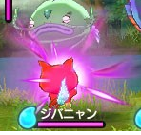
 |  | 3.施法阶段
 |  |  | 等待所有怪物当前已释放技能结束开启释放阶段
 |  |  | 施法阶段带有施法特效和施法动作 |  | 例子: | 释放大招怪物向体内聚气
 |  |  | 处在施法阶段的大招可打断（方式待定(施法怪物死亡肯定算一种)）

 |  | 4.释放阶段
 |  |  | 释放时怪物施法特效爆点（有点像拳皇的大招），屏蔽所有可操作按钮己方怪物与UI，在屏幕右上方添加关闭按钮，玩家需要在倒计时内完成操作（若在规定时间内完成最大次数则直接进入结束阶段）
 |  |  | 具体规则：
 |  |  |  | 镜头需要拉近，如示意图所示，参数见下（具体 boss镜头参数由于boss用特殊站位仍需具体单独考虑）
点一次触发一个effect之类的描述 |  |  |  | 手指点击一次怪物视为攻击该该怪物一次，被攻击怪物弹出被击特效与伤害数字（表现触发位置见 对局文档 对局表现逻辑分页 147行）（大招定义可点击几次以及规定时间长度，手指点击离开后即算作一次操作触发一次effect并及时结算）
 |  |  |  | 玩家点击关闭按钮即退出释放大招操作（返还能量），若玩家已有操作及关闭按钮变为屏蔽状态
 |  |  |  | 倒计时显示在屏幕右上位置，未在规定时间完成大招则在倒计时结束后直接退出释放阶段进入结束阶段，倒计时图标UI及文字需求见 大招通用美术需求分页
 |  |  |  | 可点击次数与已点击次数显示在倒计时下面（显示格式为 已点击次数(初始化为0)/可点击次数），可点击次数与已点击次数图标UI及文字需求见 大招通用美术需求分页
 |  |  |  | 全体怪物行动暂停，屏蔽玩家集火操作
 |  |  |  | 物理大招命中特效在规定时间内释放的规定次数的最后一下带有减速效果（慢镜头），具体逻辑同法术大招

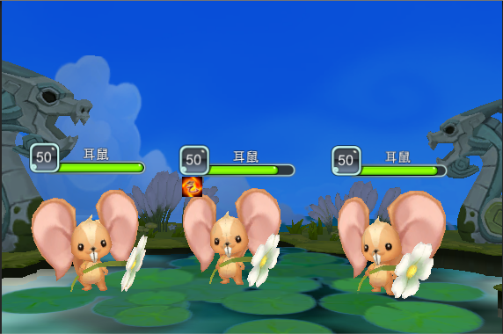
10
0/5
大招阶段，请点击怪物释放大招
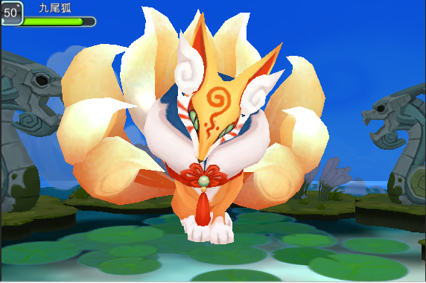
10
0/5
大招阶段，请点击怪物释放大招
 |  |  | 示意图：
 |  |  |  | battlecamera |  | x | y | z |  | （boss用特殊站位仍需具体单独考虑）
 |  |  |  |  |  | -0.15 | 0.89 | 4.84
 |  | 小怪对局 |  |  |  |  |  |  |  |  |  | boss对局

场上存在几只敌方怪物就出现几只手 |  |  | 屏幕中上弹出提示：大招阶段，请点击怪物释放大招，当玩家点击释放一次大招后淡出
突然想到，boss的话是出现1只手么
 |  | 5.结束阶段
 |  |  | 全体怪物重新进入行动序列

怪物行动状态变化情况参见对局设计文档223-321行
 |  | 时间轴 | 怪物行动状态变化情况参见对局设计文档 对局表现逻辑分页 223-321行
 |  |  | 1.在其他怪物行动时，玩家点击释放大招：
 |  |  |  |  | A怪行动 |  | B怪行动 |  | A怪行动 |  | B怪行动 |  | A怪行动 | B怪行动

 |  |  |  |  |  |  | 玩家点击A怪释放大招

 |  |  |  |  |  |  | 等待B释放完技能

 |  |  |  |  |  |  |  |  | 插入玩家操作，全体怪物行动暂停，操作完成后继续怪物行动
 |  |  | 2.在本怪物行动时，玩家点击释放大招
 |  |  |  | 若此时发大招的妖怪正在行动中，则图标不断闪动，等待行动结束后进入施法阶段

 | 怪物AI释放：
 |  | 怪物释放大招具体规则：
 |  |  | 1.通过AI判定每只怪物释放大招的行动间隔
雪姬文档写物理大招不需要施法特效（删） |  |  | 2.需要配置大招的施法时间长度（玩家大招不响应）
这个详细解释一下ai放大招实际上是放一个技能，与玩家放大招的方式不一致 |  |  | 3.运用技能的switch判断是玩家怪物释放还是怪物AI释放，若为怪物AI释放则通过spell中actionCount判定调用几次该damageeffect，模拟大招操作
4.怪物AI释放大招时事件变化与玩家释放大招的事件变化一致

 |  | 大招施法特效逻辑
 |  |  | 同法术大招

 | 打断逻辑
 |  | 同法术大招

大招流程图
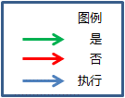
玩家是否释放大招
是否为法术大招
进入法术大招施法阶段
图案是否滑动正确
进入法术大招释放阶段
重置玩家线路
玩家操作达到规定次数or达到规定时间
继续战斗
进入法术大招结束阶段
进入物理大招施法阶段
能量积攒足够可释放大招

进入物理大招释放阶段

进入物理大招结束阶段

大招通用美术需求
大招通用特效、UI需求
 | 1.蓄气特效

 | 紫色向内汇聚的气团

 | 2.爆点特效

 | 紫色气团闪耀爆炸

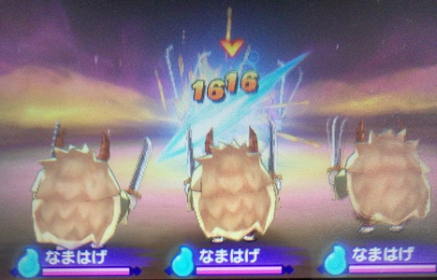
 | 3.幕布

 | 类似妖怪手表的幕布就好啦

 | 4.法术大招法阵图案及颜色，玩家划过路径颜色需求
 |  | 玩家划过路径颜色 | 待定
 |  | 法阵颜色 | 待定

 |  | L形图案

 |  | s型图案

2

 |  | 2型图案

V

 |  | v型图案

N

 |  | N型图案

 | 5.倒计时UI提示，点击UI提示，倒计时文字颜色及提示信息文字颜色

 |  | 手指点击UI

 |  | 时钟UI

 |  | 倒计时文字颜色/大小/字体 |  | 待定

 |  | 提示信息文字颜色/大小/字体 |  | 待定

大招方式记录
 | 怪物大招逻辑
 |  | 大招分类
 |  |  | 物理系大招
 |  |  |  | 指物理系输出的大招
 |  |  | 法术系大招
 |  |  |  | 指法术系输出或dot类的大招

 |  | 大招阶段
 |  |  | 物理系大招

 |  |  |  | 开启阶段 | ———————— | 集聚阶段 | ———————— | 释放阶段 | ———————— | 结束阶段
 |  |  |  | 玩家点击大招图标 |  | 等待所有怪物当前已释放技能结束 |  | 全体怪物行动暂停，屏蔽按钮，玩家操作（倒计时） |  | 怪物恢复行动
 |  |  |  |  |  | （本怪物行动暂停）
 |  |  | 法术系大招

 |  |  |  | 开启阶段 | ———————— | 施法阶段 | ———————— | 集聚阶段 | ———————— | 释放阶段 | ———————— | 结束阶段
 |  |  |  | 玩家点击大招图标 |  | 玩家操作（画阵） |  | 等待所有怪物当前已释放技能结束 |  | 全体怪物行动暂停，屏蔽按钮 |  | 怪物恢复行动
 |  |  |  |  |  | （本怪行动暂停） |  | （本怪行动暂停）
 |  | 大招消耗
 |  |  | 怪物释放大招需要1格能量（暂定100点），玩家点击技能按钮时扣除
 |  |  | 能量可以通过怪物使用技能获得，当怪物能量攒满时，怪物的技能按钮闪烁提示大招

 |  | 释放方式
 |  |  | 释放大招方式，玩家大招按钮，该怪物即进入释放大招集聚模式，等待所有怪物当前已释放技能结束即可释放大招
 |  |  | 目标选择跟普通技能的区别：每种大招会有不同的目标选择方式，一部分是根据玩家操作选择，另一部分根据AI

 |  | 释放大招操作方式
 |  |  | 物理系大招：释放时屏蔽所有可操作按钮（屏蔽加速按钮），在屏幕右下方添加关闭按钮，玩家需要在倒计时内完成操作（若在规定时间内完成最大次数则退出大招）
 |  |  |  | 切水果方式：显示出玩家手指起点与终点的连线，若穿过怪物区域则视为攻击到该怪物（若穿过弱点区域则伤害加深）（大招定义玩家可滑动次数，手指滑动离开后即算作一次并及时结算）
 |  |  |  |  | 提示方式：手指滑动特效
 |  |  |  |  | 技能目标：玩家手指滑动起点与终点连线穿过的怪物
 |  |  |  |  | 关闭按钮：玩家点击关闭按钮即退出释放大招操作（返还能量），若玩家已有操作则关闭按钮变为屏蔽状态
 |  |  |  |  | 倒计时：玩家在限定时间内完成了几次规定次数内的操作及及时结算几次的操作，到达限定时间则退出释放大招模式所有怪物继续行动序列
技能方式待考虑 |  |  |  |  | 技能特效：玩家手指滑动起点与终点的连线未松手时表现为带箭头的线段，玩家手指滑动起点与终点的连线松手时表现为斩击特效，被斩击怪物身上爆伤害数字

 |  |  |  | 连环点击方式：手指点击一次怪物视为攻击该该怪物一次（大招定义可点击几次，手指点击离开后即算作一次并及时结算）
 |  |  |  |  | 提示方式：手指点击特效
 |  |  |  |  | 技能目标：玩家手指点击碰触到的怪物
 |  |  |  |  | 关闭按钮：玩家点击关闭按钮即退出释放大招操作，若玩家已有操作及关闭按钮变为屏蔽状态
 |  |  |  |  | 倒计时：玩家在倒计时内完成了几次规定次数内的操作及及时结算几次的操作，到达倒计时则退出释放大招模式所有怪物继续行动序列
 |  |  |  |  | 技能特效：手指点击为击打特效，被击打的怪物身上爆伤害数字

Fight
 |  |  |  | 弱点射击方式：玩家手指拖动瞄准镜射击对方怪物，瞄准镜内仍可看到已被照妖镜发现的弱点,玩家可拖动准心瞄准怪物并射击，若瞄准的为怪物弱点则伤害加深（大招定义可射击几次，点击fight即算作一次并及时结算）
 |  |  |  |  | 提示方式：手指在准心上滑动，fight大小闪动
 |  |  |  |  | 技能目标：瞄准目标
 |  |  |  |  | fight按钮：出现在屏幕下方居中
 |  |  |  |  | 关闭按钮：玩家点击关闭按钮即退出释放大招操作，若玩家已有操作及关闭按钮变为屏蔽状态
 |  |  |  |  | 倒计时：玩家在倒计时内完成了几次规定次数内的操作及及时结算几次的操作，到达倒计时则退出释放大招模式所有怪物继续行动序列
 |  |  |  |  | 技能特效：除瞄准镜范围内及关闭、加速、fight按钮，其余地方变暗，点击fight后可以为玻璃弹孔特效

符文出现区域
符文出现区域

 |  |  | 法术系大招：集聚时屏蔽所有可操作按钮（除加速键），添加关闭按钮
 |  |  |  | 屏保解锁方式：在屏幕上显示一个法阵标示玩家需要画出的法阵样子和滑动路线，背景改为黑色半透（玩家可以看到后面的战斗同时不影响画法阵），玩家需要按照提示画出相应图案（玩家手指滑动即验证，若图案正确则退出画阵界面），等待所有怪物当前已释放技能结束即可放出大招，释放大招时所有怪物行动暂停
 |  |  |  |  | 技能目标：群体怪物或AI选择
 |  |  |  |  | 关闭按钮：玩家点击关闭按钮即退出释放大招操作（返还能量）
 |  |  |  |  | 玩家操作失败：玩家操作线路重置，玩家可重新操作

 |  |  |  | 乐动达人方式：屏幕上如右图，符文从中间随机向5个点方向飞出，玩家需要在符文飞到绿圈处点击符文（点击后符文爆裂闪光后消失，若玩家未点击符文则符文持续飞出屏幕），背景改为黑色半透（玩家可以看到后面的战斗同时不影响点击符文），玩家需要点击相应数量符文数，等待所有怪物当前已释放技能结束即可放出大招，释放大招时所有怪物行动暂停
 |  |  |  |  | 技能目标：群体怪物或AI选择
 |  |  |  |  | 关闭按钮：玩家点击关闭按钮即退出释放大招操作（返还能量）
 |  |  |  |  | 特殊逻辑：符文会一直飞出，直到成功释放或玩家自动取消

符文出现区域
木
金
水
火
土
 |  |  |  | 拖动符文方式：屏幕上如右图，符文从中间出现，分为金木水火土，玩家需要将符文拖动至对应处（符文爆裂闪光后消失，若拖动至非对应处则无任何反馈），背景改为黑色半透（玩家可以看到后面的战斗同时不影响拖动符文），玩家需要拖动相应数量符文数，等待所有怪物当前已释放技能结束即可放出大招，释放大招时所有怪物行动暂停
 |  |  |  |  | 技能目标：群体怪物或AI选择 |  |  |  |  |  |  |  | 1/5
 |  |  |  |  | 关闭按钮：玩家点击关闭按钮即退出释放大招操作（返还能量）
 |  |  |  |  | 特殊逻辑：符文会一直出，直到成功释放或玩家自动取消

 |  | 特殊逻辑
 |  |  | 怪物集聚时，暂停该怪的任何攻击，保持为施法状态（该状态可打断，打断后大招失败）,释放大招时暂停全部怪物攻击
 |  |  | 大招释放完毕后，该怪物回到行动序列作出攻击
 |  |  | 大招伤害同普通技能，按照怪物攻击的百分比，多定义最多可打击的次数，倒计时时长，需求能量，释放方式

 |  | 技能效果
 |  |  | 集聚阶段
 |  |  |  | 释放大招怪物向体内聚气 |  | 参考 妖怪手表
 |  |  |  | 法术画阵成功后，显示 |  |  | 并带有成功音效

 |  |  |  | 法术画阵失败后，显示 |  |  | 并带有失败音效

 |  |  | 释放阶段
 |  |  |  | 物理特效在规定时间内释放的规定次数的最后一下带有减速模糊震动效果
 |  |  |  | 法术特效在释放时，最后一段时间的特效也带有减速模糊震动效果
 |  |  |  | 若物理技能未在规定时间内释放完成，则播放失败音效（和上一个失败音效不同）

大招总体流程
玩家怪物能量攒满
扣除能量，开始集聚阶段
大招类型
随机roll一张已有法阵给予玩家操作（释放大招怪物行动暂停），屏蔽除加速外按钮，添加关闭按钮
图案是否滑动正确
等待所有怪物当前已释放技能结束时释放大招
，全部怪物行动暂停
重置玩家线路
各种不同方式
根据玩家操作释放技能
不可释放大招
物理
法术
提示玩家点击操作
提示玩家滑动操作
根据玩家操作释放技能
连环点击
切水果
全体怪物动作暂停，屏蔽除加速外按钮，添加关闭按钮，开启倒计时
到达规定次数/倒计时结束，所有怪物回到正常行动序列
释放结束，怪物回到正常行动序列
等待所有怪物当前已释放技能结束时释放大招
玩家点击图标释放大招
这个流程图没有起点，没有中断，判断框中得条件也不对

跪求策划学一下流程图QAQ，规范的流程图看着也顺畅，俗话说无规矩不成方圆

点击技能图标

点击大招就扣除能量么？那能量返还的时候岂不是超了？

正文中没说不屏蔽加速按钮

前边没有说达到次数就退出
 | … …

 | … …

